상품제안서
르웨이 프리사이즈 쿨스카프 | 상품코드: S46685

 |  |  |  |  |  |  | 02-713-8555 | www.synergygift.co.kr
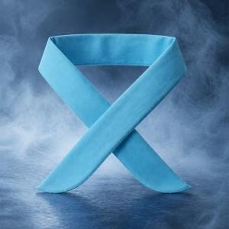 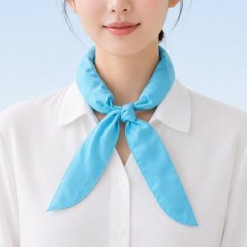 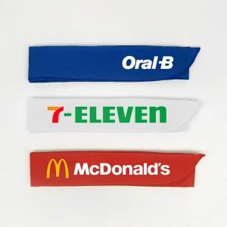

【상세/제작정보】 | <p><span style="font-size: 12pt;">[색상 선택 옵션]</span></p><p><span style="font-size: 12pt;">- 색상 : 핑크,레드,오렌지,옐로우,라이트그린,딥그린,스카이블루,블루,코발트블루,라벤더,퍼플,화이트,그레이,블랙</span>​&nbsp;</p>

【인쇄/포장옵션】 | 실크, 열전사인쇄 / OPP(비닐)

【공급단가】 | 수량 | 500~ | 1,000~ | 3,000~ | 5,000~ | 10,000~
*VAT별도 | 단가 | 2,990원 | 2,820원 | 2,690원 | 2,620원 | 2,570원

【상품 URL】 | https://www.synergygift.co.kr:443/src/goods_detail.php?gdno=46685

